Sheet1
1. jdk installed pc（windows, linux) で、jconsoleを入力、（JDKPathが設定されていない場合、「\\java\bin」に移動。

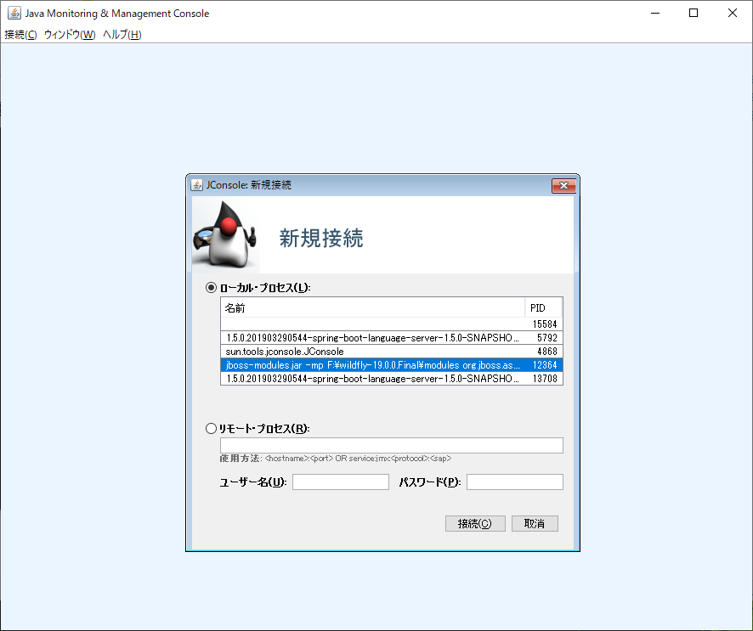

ローカルか、リモートか選択
wildfly 選択

この画面でいろいろ調べる

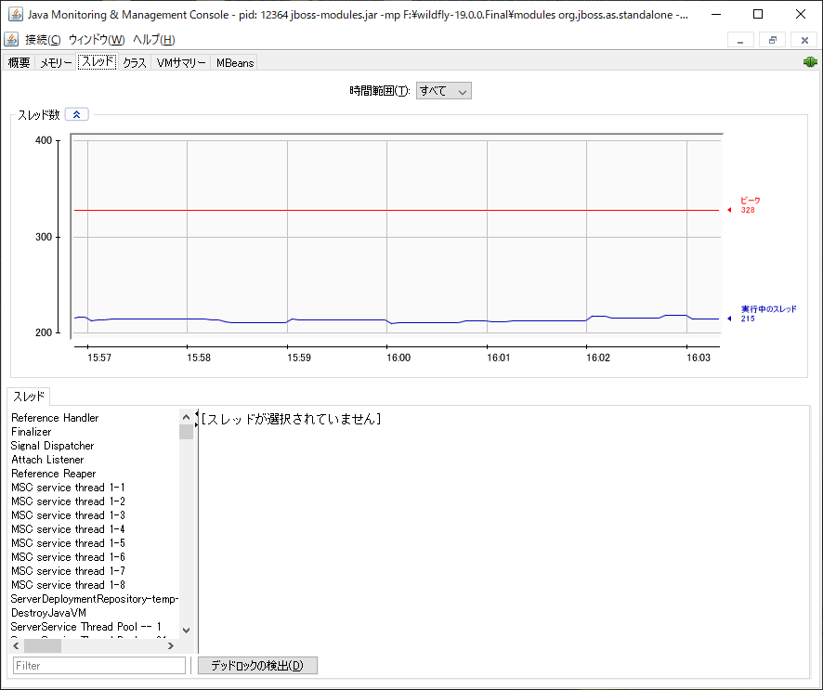

Thread list

